5
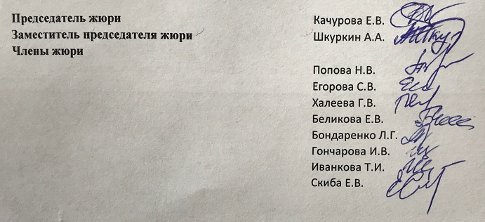
Протокол заседания жюри городской олимпиады школьников по математике для 5-6 классов от 23.04.2018г.

 | Класс | 5
 | Количество участников | 41
 | Максимальное количество баллов | 35
 | Место проведения | МБОУ СОШ №50
 | Присутствовали:
 | Председатель жюри | Качурова Е.В.
 | Заместитель председателя жюри | Шкуркин А.А.
 | Члены жюри
 |  | Попова Н.В.
 |  | Егорова С.В.
 |  | Халеева Г.В.
 |  | Беликова Е.В.
 |  | Бондаренко Л.Г.
 |  | Гончарова И.В.
 |  | Иванкова Т.И.
 |  | Скиба Е.В.

Повестка дня
 | 1. Утверждение предварительных результатов городской олимпиады школьников по математике для 5-6 классов, 5 класс
 | Решили: 1. утвердить предварительные результаты городской олимпиады школьников по математике для 5-6 классов, 5 класс

Ведомость оценки олимпиадных работ участников городской олимпиады школьников по математике для 5-6 классов, 5 класс

№ п/п | Фамилия | Полное название ОУ (по уставу) | Результат
1 | Кирс**** | МБОУ СОШ № 45 г. Белгорода | 11
2 | Широ*** | Муниципальное бюджетное общеобразовательное учреждение "Гимназия №5" г.Белгорода | 11
3 | Ники*** | Муниципальное бюджетное общеобразовательное учреждение "Средняя общеобразовательная школа №39" г. Белгорода | 21
4 | Плес****** | МБОУ СОШ №45 г.Белгорода | 5
5 | Жили** | МАНОУ "Шуховский лицей" | 12
6 | Горе*** | Муниципальное бюджетное общеобразовательное учреждение "Гимназия №3" г.Белгорода | 22
7 | Махо* | Муниципальное бюджетное общеобразовательное учреждение "Лицей №32" г. Белгорода | 3
8 | Брыл** | Муниципальное бюджетное общеобразовательное учреждение "Средняя общееобразовательная школа № 13" г. Белгорода | 5
9 | Беня* | Муниципальное бюджетное общеобразовательное учреждение "Лицей №9" г.Белгорода | 18
10 | Заха*** | Муниципальное бюджетное образовательное учреждение "Средняя общеобразовательная школа № 7" г. Белгорода | 0
11 | Миро****** | Муниципальное бюджетное образовательное учреждение "Средняя общеобразовательная школа № 7" г. Белгорода | 4
12 | Анци****** | Муниципальное бюджетное общеобразовательное учреждение "Лицей №9" г.Белгорода | 15
13 | Коне* | Муниципальное бюджетное общеобразовательное учреждение "Лицей №9" г.Белгорода | 12
14 | Ворж******* | Муниципальное автономное общеобразовательное учреждение "Центр образования №1"г.Белгород | 3
15 | Кова***** | МБОУ СОШ №45 г.Белгорода | 3
16 | Васи**** | МБОУ СОШ № 45 г. Белгорода | 6
17 | Тима**** | Муниципальное бюджетное общеобразовательное учреждение "Гимназия №22" г. Белгорода | 0
18 | Ивче*** | Муниципальное бюджетное общеобразовательное учреждение "Лицей №10" г. Белгорода | 21
19 | Ефре***** | МБОУ СОШ № 40 г.Белгорода | 12
20 | Коро***** | Муниципальное бюджетное образовательное учреждение "Средняя общеобразовательная школа № 7" г. Белгорода | 3
21 | Лохм** | Муниципальное бюджетное общеобразовательное учреждение "Средняя общеобразовательная школа № 4" г. Белгорода | 5
22 | Керы**** | Муниципальное бюджетное общеобразовательное учреждение "Средняя общеобразовательная школа №50" города Белгорода | 10
23 | Боль****** | Муниципальное бюджетное общеобразовательное учреждение основная общеобразовательная школа №34 г. Белгород | 3
24 | Кузь*** | Муниципальное бюджетное общеобразовательное учреждение- средняя общеобразовательная школа №17 г.Белгорода | 3
25 | Евту***** | Муниципальное бюджетное общеобразовательное учреждение "Средняя общеобразовательная школа №47" г.Белгорода | 5
26 | Божи***** | Муниципальное бюджетное общеобразовательное учреждение "Средняя общеобразовательная школа №41" г.Белгорода | 28
27 | Дрог* | Муниципальное бюджетноем общеобразовательное учреждение "Средняя общеобразовательная школа №37" города Белгорода | 4
28 | Лушп* | Муниципальное бюджетное общеобразовательное учреждение "Средняя общеобразовательная школа №49 с углубленным изучением отдельных предметов" г.Белгорода | 15
29 | Жого**** | Муниципальное бюджетное общеобразовательное учреждение "Средняя общеобразовательная школа №21" г. Белгорода | 3
30 | Вовн**** | Муниципальное бюджетное общеобразовательное учреждение "Средняя общеобразовательная школа №24" г. Белгорода им.Героя Советского Союза Ивана Петровича Крамчанинова | 4
31 | Крав**** | Муниципальное бюджетное общеобразовательное учреждение "Средняя общеобразовательная школа №36" г.Белгорода | 3
32 | Шуля******** | Муниципальное бюджетное общеобразовательное учреждение "Средняя школа № 28" г. Белгорода | 35
33 | Рове***** | Муниципальное бюджетное общеобразовательное учреждение «Средняя общеобразовательная школа № 42» г. Белгорода | 7
34 | Демч**** | Муниципальное бюджетное общеобразовательное учреждение "Средняя общеобразовательная школа № 19" г. Белгорода им. В.Казанцева | 5
35 | Варф******* | Муниципальное бюджетное общеобразовательное учреждение "Лицей №9" г.Белгорода | 20
36 | Пути**** | Муниципальное бюджетное общеобразовательное учреждение "Средняя общеобразовательная школа №35" города Белгорода | 22
37 | Черн*** | Муниципальное бюджетное общеобразовательное учреждение "Средняя общеобразовательная школа №50" города Белгорода | 19
38 | Иван***** | Муниципальное бюджетное общеобразовательное учреждение "Средняя общеобразовательная школа №11" г.Белгорода | 3
39 | Черк**** | Муниципальное бюджетное общеобразовательное учреждение "Средняя общеобразовательная школа №49 с углубленным изучением отдельных предметов" г.Белгорода | 4
40 | Глуш** | Муниципальное бюджетное общеобразовательное учреждение "Средняя общеобразовательная школа №11" г.Белгорода | 0
41 | Икед* | Муниципальное бюджетное общеобразовательное учреждение «Гимназия №2» г. Белгорода | 2

6
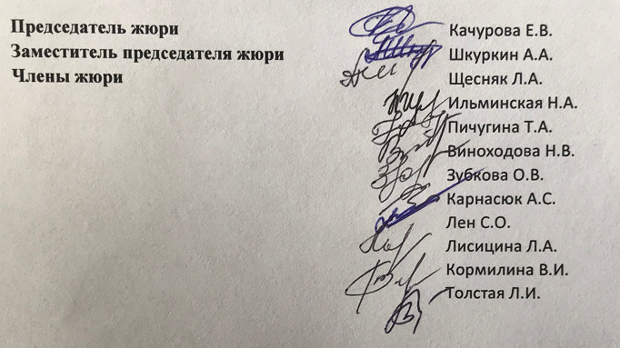
Протокол заседания жюри городской олимпиады школьников по математике для 5-6 классов от 23.04.2018г.

 | Класс | 6
 | Количество участников | 46
 | Максимальное количество баллов | 35
 | Место проведения | МБОУ СОШ №50
 | Присутствовали:
 | Председатель жюри | Качурова Е.В.
 | Заместитель председателя жюри | Шкуркин А.А.
 | Члены жюри | Щесняк Л.А.
 |  | Ильминская Н.А.
 |  | Пичугина Т.А.
 |  | Виноходова Н.В.
 |  | Зубкова О.В.
 |  | Карнасюк А.С.
 |  | Лен С.О.
 |  | Лисицина Л.А.
 |  | Кормилина В.И.
 |  | Толстая Л.И.
Повестка дня
 | 1. Утверждение предварительных результатов городской олимпиады школьников по математике для 5-6 классов, 6 класс
 | Решили: 1. утвердить предварительные результаты городской олимпиады школьников по математике для 5-6 классов, 6 класс

Ведомость оценки олимпиадных работ участников городской олимпиады школьников по математике для 5-6 классов, 6 класс
№ п/п | Фамилия | Полное название ОУ (по уставу) | Результат
1 | Павл*** | Муниципальное бюджетное общеобразовательное учреждение "Лицей №32" г. Белгорода | 26
2 | Авде*** | Муниципальное автономное общеобразовательное учреждение "Центр образования №1"г.Белгород | 9
3 | Дмит***** | Муниципальное бюджетное общеобразовательное учреждение "Гимназия №5" г.Белгорода | 0
4 | Сине*** | МАНОУ "Шуховский лицей" | 18
5 | Лепи**** | МАНОУ "Шуховский лицей" | 21
6 | Триф**** | МБОУ СОШ № 45 г.Белгорода | 7
7 | Афан******** | Муниципальное бюджетное общеобразовательное учреждение "Гимназия №22" г. Белгорода | 13
8 | Абра**** | Муниципальное бюджетное образовательное учреждение "Средняя общеобразовательная школа № 7" г. Белгорода | 1
9 | Немы*** | Муниципальное бюджетное образовательное учреждение "Средняя общеобразовательная школа № 7" г. Белгорода | 15
10 | Клим**** | Муниципальное бюджетное общеобразовательное учреждение "Средняя общеобразовательная школа №39" г. Белгорода | 14
11 | Марч***** | Муниципальное бюджетное общеобразовательное учреждение "Лицей №32" г. Белгорода | 34
12 | Конс******** | МАНОУ "Шуховский лицей" | 18
13 | Колп*** | Муниципальное бюджетное общеобразовательное учреждение "Средняя общеобразовательная школа №36" г.Белгорода | 8
14 | Иван*** | Муниципальное бюджетное общеобразовательное учреждение "Гимназия №3" г.Белгорода | 3
15 | Сизо***** | Муниципальное бюджетное общеобразовательное учреждение "Гимназия №2" г. Белгорода | 12
16 | Лога*** | МБОУ СОШ № 40 г.Белгорода | 1
17 | Кузи* | МАНОУ "Шуховский лицей" | 17
18 | Авил** | Муниципальное бюджетное общеобразовательное учреждение "Лицей №10" г. Белгорода | 18
19 | Скля*** | МБОУ "СОШ №43" города Белгорода | 12
20 | Воло*** | Муниципальное бюджетное общеобразовательное учреждение "Средняя общеобразовательная школа №4"г.Белгорода | 1
21 | Бахт*** | Муниципальное бюджетное общеобразовательное учреждение "Средняя общеобразовательная школа №50" города Белгорода | 4
22 | Зюба*** | Муниципальное бюджетное общеобразовательное учреждение "Средняя общеобразовательная школа №11" г. Белгорода | 2
23 | Смор*** | МБОУ "СОШ №43" города Белгорода | 9
24 | Коле**** | МБОУ "СОШ №43" города Белгорода | 2
25 | Зама**** | Муниципальное бюджетное общеобразовательное учреждение "Средняя общеобразовательная школа №46" г. Белгорода | 7
26 | Грин** | Муниципальное бюджетное общеобразовательное учреждение "Средняя общеобразовательная школа №11" г. Белгорода | 1
27 | Шкар****** | Муниципальное бюджетное общеобразовательное учреждение основная общеобразовательная школа №34 г. Белгород | 0
28 | Степ*** | Муниципальное бюджетное общеобразовательное учреждение "Средняя общеобразовательная школа № 19" г. Белгорода им. В.Казанцева | 3
29 | Коле**** | Муниципальное бюджетное общеобразовательное учреждение "Средняя общеобразовательная школа № 20 г. Белгорода | 2
30 | Лыло* | Муниципальное бюджетное общеобразовательное учреждение "Средняя общееобразовательная школа № 13" г. Белгорода | 1
31 | Литв** | Муниципальное бюджетноем общеобразовательное учреждение "Средняя общеобразовательная школа №37" города Белгорода | 2
32 | Моси**** | Муниципальное бюджетное общеобразовательное учреждение "Средняя общеобразовательная школа №49 с углубленным изучением отдельных предметов" г.Белгорода | 8
33 | Калю**** | Муниципальное бюджетное общеобразовательное учреждение "Лицей №9" г.Белгорода | 16
34 | Зени** | Муниципальное бюджетное общеобразовательное учреждение "Средняя общеобразовательная школа №47" г.Белгорода | 21
35 | Окол***** | Муниципальное бюджетное общеобразовательное учреждение "Средняя общеобразовательная школа №41" г.Белгорода | 6
36 | Горе*** | Муниципальное бюджетное общеобразовательное учреждение "Средняя общеобразовательная школа №49 с углубленным изучением отдельных предметов" г.Белгорода | 26
37 | Бере**** | Муниципальное бюджетное общеобразовательное учреждение "Средняя школа № 28" г. Белгорода | 2
38 | Бело****** | Муниципальное бюджетное общеобразовательное учреждение "Средняя общеобразовательная школа №49 с углубленным изучением отдельных предметов" г.Белгорода | 9
39 | Луне*** | Муниципальное бюджетное общеобразовательное учреждение "Средняя общеобразовательная школа №21" г. Белгорода | 1
40 | Ваул**** | Муниципальное бюджетное общеобразовательное учреждение "Лицей №9" г.Белгорода | 21
41 | Павл**** | Муниципальное бюджетное общеобразовательное учреждение "Лицей №9" г.Белгорода | 3
42 | Клим***** | Муниципальное бюджетное общеобразовательное учреждение «Средняя общеобразовательная школа № 42» г. Белгорода | 6
43 | Агаш**** | Муниципальное бюджетное общеобразовательное учреждение- средняя общеобразовательная школа №17 г.Белгорода | 8
44 | Агаф***** | Муниципальное бюджетное общеобразовательное учреждение "Средняя общеобразовательная школа №35" города Белгорода | 15
45 | Буко***** | Муниципальное бюджетное общеобразовательное учреждение "Средняя общеобразовательная школа №50" города Белгорода | 15
46 | Заре******** | Муниципальное бюджетное общеобразовательное учреждение "Средняя общеобразовательная школа №50" города Белгорода | 24

